450g3
견 적 서

강원대학교 |  | 귀하
전화 :
팩스 :
담당 :

아래와 같이 견적합니다.

견 적 합 계 : | ₩1,500,000
견 적 일 자 : | 2016-10-31
결 재 조 건 :

품 명 | 규 격 | 수 량 | 단 가 | 금 액 | 세 액 | 합 계 액
 |  |  |  | - | - | -
노트북 | HP 450 G3 | 1 | 1,363,636 | 1,363,636 | 136,364 | 1,500,000
 |  |  |  | - | - | -
 | 인텔 i7-6500U 2.5GHz up to 2.8GHz |  |  | - | - | -
 | 16GB DDR3L Memory (max 16GB) |  |  | - | - | -
 | 256GB SSD / 1TB HDD |  |  | - | - | -
 | DVD Super Multi
 | AMD Radeon R7 M340 + intel HD 520 |  |  |  | - | -
 | 무게 2.4Kg |  |  |  | - | -
 | 15.6인치 1920 x 1080 Full HD 해상도 |  |  |  | - | -
 | Windows 7 Pro 64bit (Windows 10 Pro upgradable) |  |  |  | - | -
 | usb 3.0 x 4ea / HDMI, RGB 포트 (모니터 2개 지원) |  |  |  | - | -
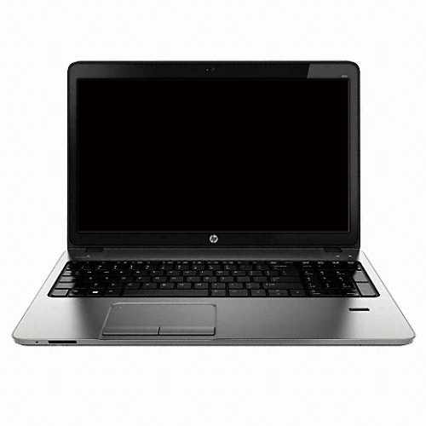
 | 가방, 광마우스 |  |  | - | - | -
 |  |  |  | - | - | -

* 결제계좌 : 신한 110-138-600484 씨-넷 |  |  | 합 계 | 1,363,636 | 136,364 | 1,500,000
* 견적담당 : | 조규장(010-2910-7760)
* REMARK

